Частина 1
1 | Status | New | 2 | Status | New | 3 | Status | New | 4 | Status | New | 5 | Status | New
 | Summary (Resume) | no indents from the left side to the buttons |  | Summary (Resume) | the link of thr button Facebook doesn't exist |  | Summary (Resume) | the page "Графік прийому громадян" Not Found (404) |  | Summary (Resume) | wrong link on the button Menu |  | Summary (Resume) | cutted names under the pictures on the page https://www.kmlvm.com.ua/dopomoga-tvarynam/shukayut-domivku/
 | Description |  |  | Description |  |  | Description |  |  | Description |  |  | Description
 | Priority | High |  | Priority | High |  | Priority | High |  | Priority | High |  | Priority | High
 | Severity | medium |  | Severity | High |  | Severity | High |  | Severity | High |  | Severity | High
 | Environment | production |  | Environment | production |  | Environment | production |  | Environment | production |  | Environment | production
 | Pre-condition | user is on the Home page |  | Pre-condition | user is on the Home page |  | Pre-condition | user is on the Home page |  | Pre-condition | user is on the Home page |  | Pre-condition | user is on the Home page
 | STR | 1. look at the button " Гаряча лінія" 2. look at the button "ЗВОРОТНІЙ ЗВ'ЯЗОК" 3. look at the button "Facebook" |  | STR | 1. Find the button Facebook 2. Click on ot |  | STR | 1. Open Menu - in right upper corner 2. Click on menu "Графік прийому громадян" |  | STR | 1. Find Menu - in right upper corner 2. Click on it |  | STR | 1. Move the carrousel to 2nd picture 2. Click on "Прихистити тварину" 3. Look at the names under the photos
 | Expected result | should be indents from the left side |  | Expected result | Should be Facebook web site |  | Expected result | Opening page "Графік прийому громадян" |  | Expected result | Should work as drop down menu |  | Expected result | Should be full names
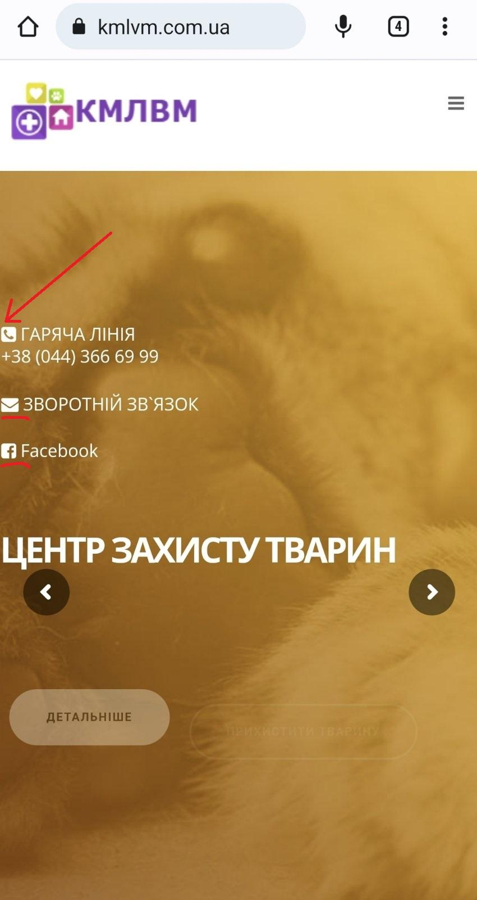
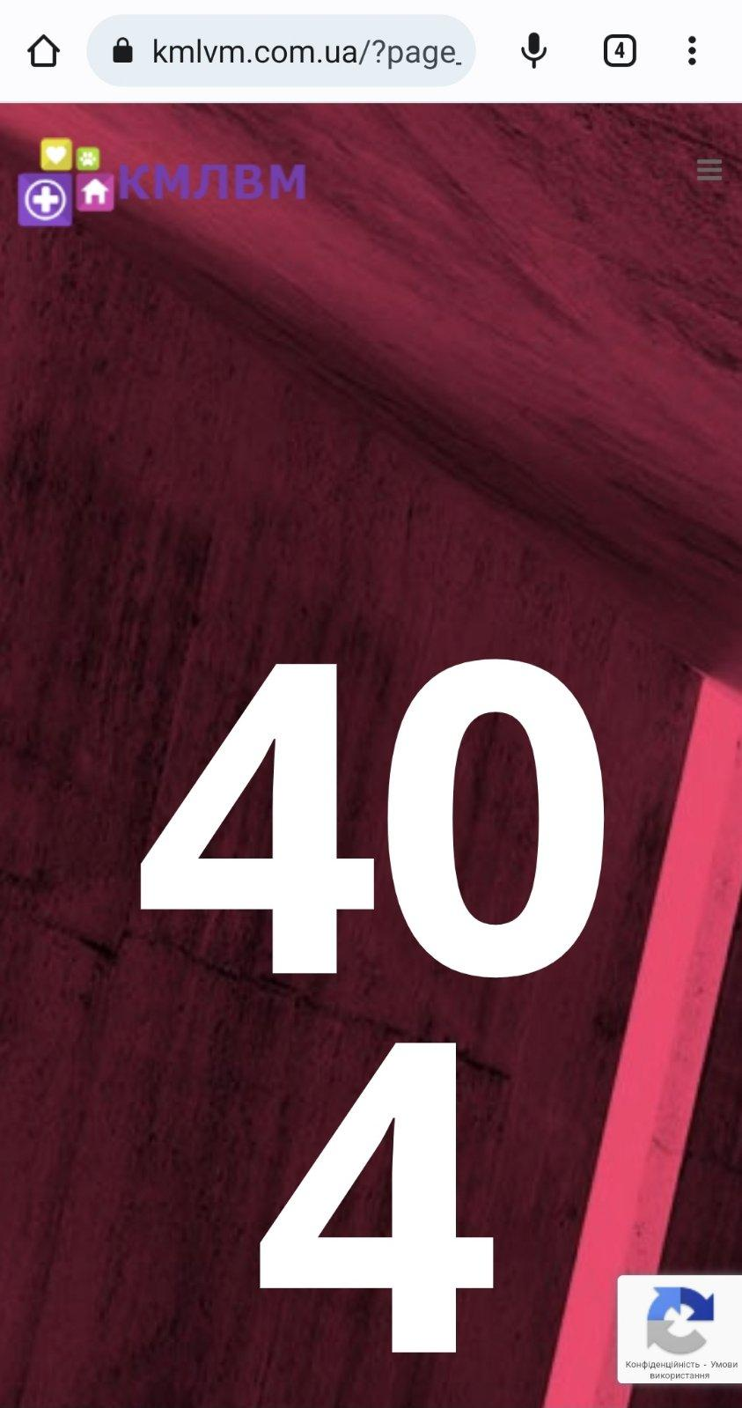
 | Actual result | no indents from the left side |  | Actual result | the page doesn't exist |  | Actual result | 404 error |  | Actual result | Opened Home page https://www.kmlvm.com.ua/ |  | Actual result | The beginning of names are cutted
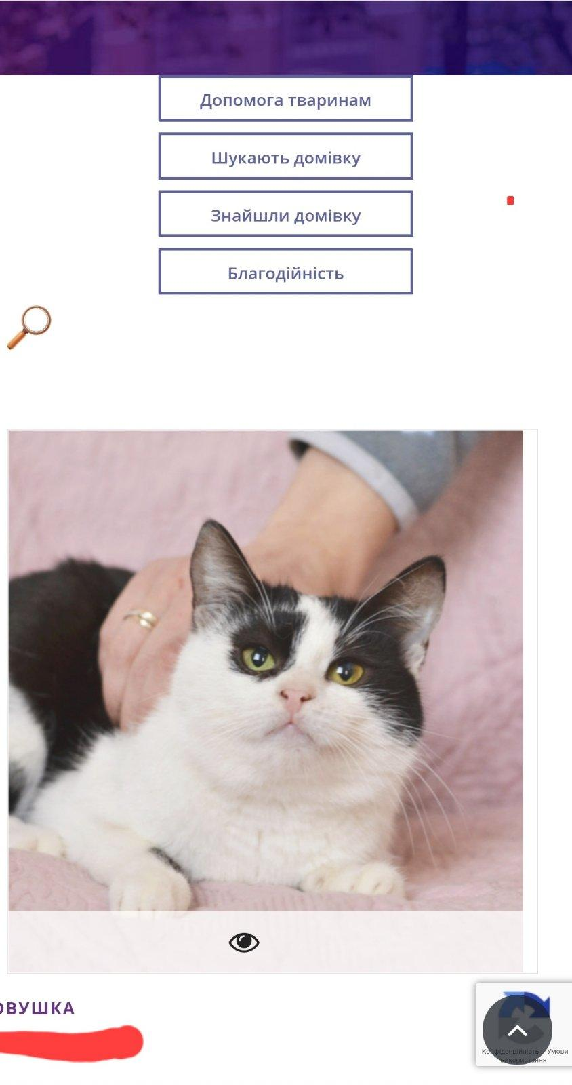
 | Additional info |  |  | Additional info |  |  | Additional info |  |  | Additional info |  |  | Additional info

Частина 2
№ | Назва | Пріоритет | Передумови | Кроки | Очикуваний результат | Фактичний результат | Статус | Сервер
1 | Сайт висне при намаганні прокрутити сторінку вниз | blocked | Користувач знаходиться на головній сторінці https://zpolis.com.ua/ | 1. Прокрутити сторінку вниз | Сторінка прокручується вниз | Сторінка завмирає і не реагує на інші дії | New | Production
 |  |  |  |  |  |  |  | 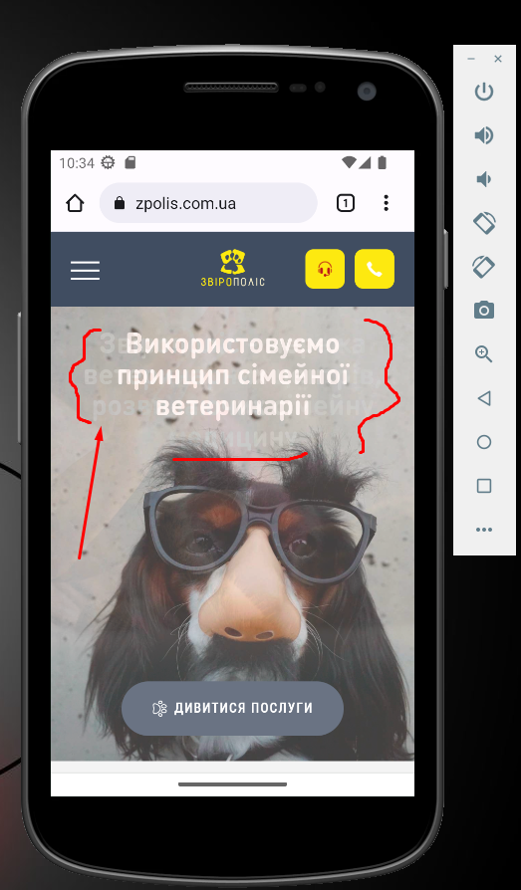
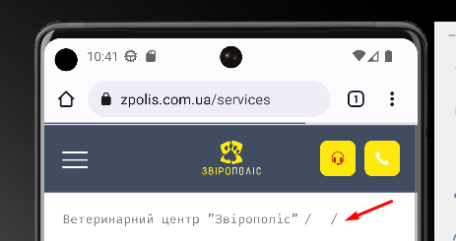
2 | неповна адресна назва на сторінці | Small | Користувач знаходиться на головній сторінці https://zpolis.com.ua/ | 1. Натиснути на значок меню у лівому верхньому куті 2. Натиснути на меню Послуги 3. Звернути увагу на верхню частину сторінки | Видно весь шлях переходів користувача по меню із назвами | Назва "Послуги" відсутня у відображенні шляха користувача | New | Production

